상품제안서
영국R. 로사 IH 세라믹냄비 전골 26cm | 상품코드: S45519

 |  |  |  |  |  |  | 02-713-8555 | www.synergygift.co.kr
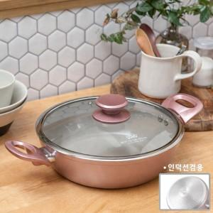

【상세/제작정보】

【인쇄/포장옵션】 | 스티커 / 포장지포장

【공급단가】 | 수량 | 20~ | 100~ | 300~ | 500~ | 1,000~
*VAT별도 | 단가 | 21,080원 | 20,410원 | 19,420원 | 18,920원 | 18,590원

【상품 URL】 | https://www.synergygift.co.kr:443/src/goods_detail.php?gdno=45519

